Req 1
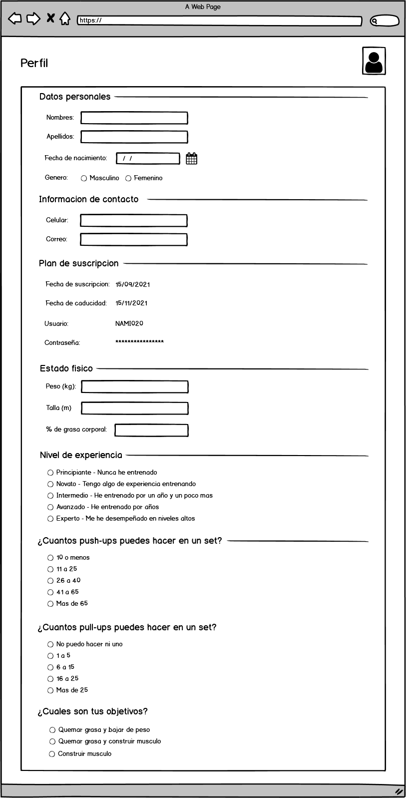
Descripción
 | Como cliente quiero registrar mi peso, altura, fecha de nacimiento, objetivo y porcentaje de grasa(opcional) con la finalidad de recibir mi plan nutricional y plan de entrenamiento

Restricciones
1 | En los campos de nombres y apellidos solo se pueden ingresar letras
2 | La información de la sección "Plan de suscripción" solo podrá ser modificada por el administrador
3 | Solo para usuarios de entre 15 a 55 años

Req 2
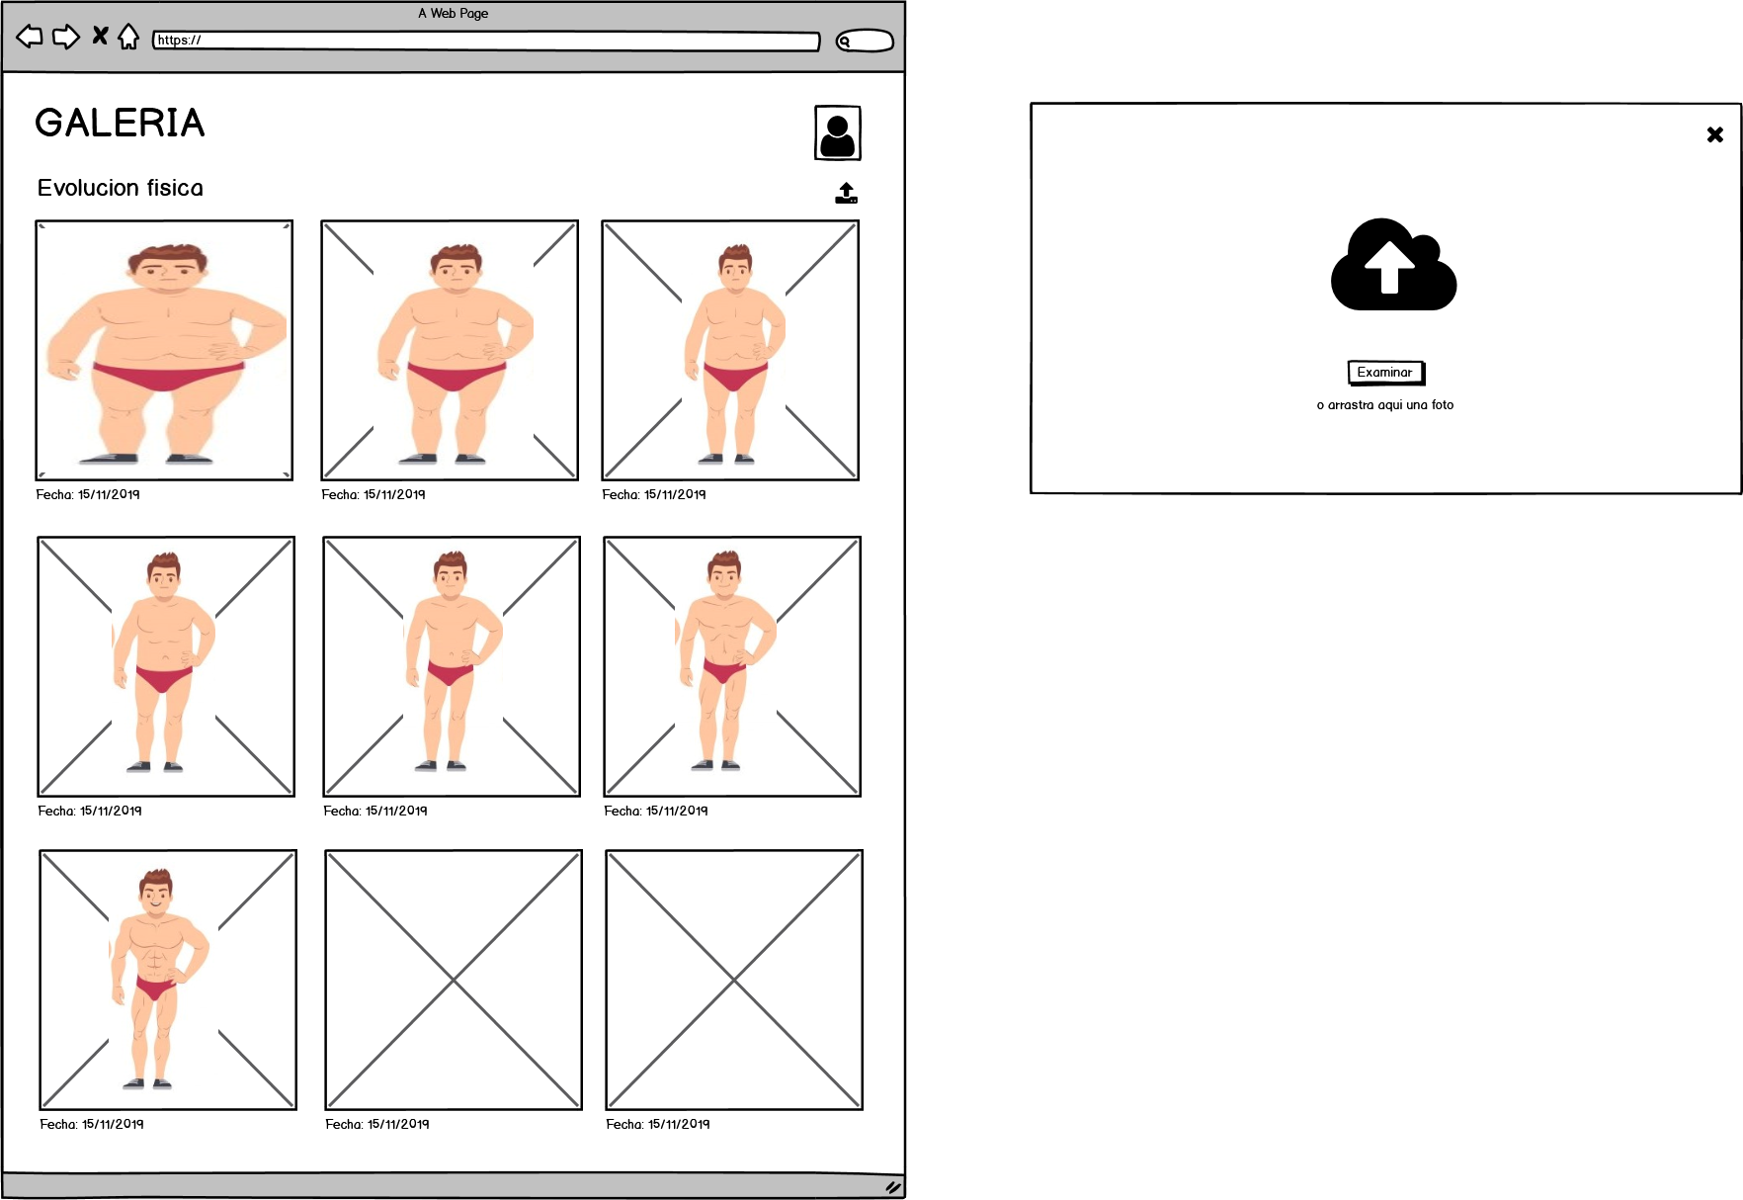
Descripción
 | Como cliente quiero contar con una galería en donde pueda subir mis fotos semanalmente para contar con un historial de mi evolución física

Restricciones
1 | Solo se podran subir imágenes en formato jpg y png
2

 | Considerar resolucion en las imagenes

